Cover
-=+
الإحصاءات البيئية
CHAPTER XI
Environmental Statistics

GR-48
كمية المواد المستنفدة لطبقة الأوزون (طن متري) 1 CONSUMPTION OF OZONE DEPLETING SUBSTANCES (metric tons) 2015 - 2020
2015 | 65.90
2016 | 63.50
2017 | 68.53
2018 | 68.81
2019 | 69.53
2020 | 0.18

GR-49
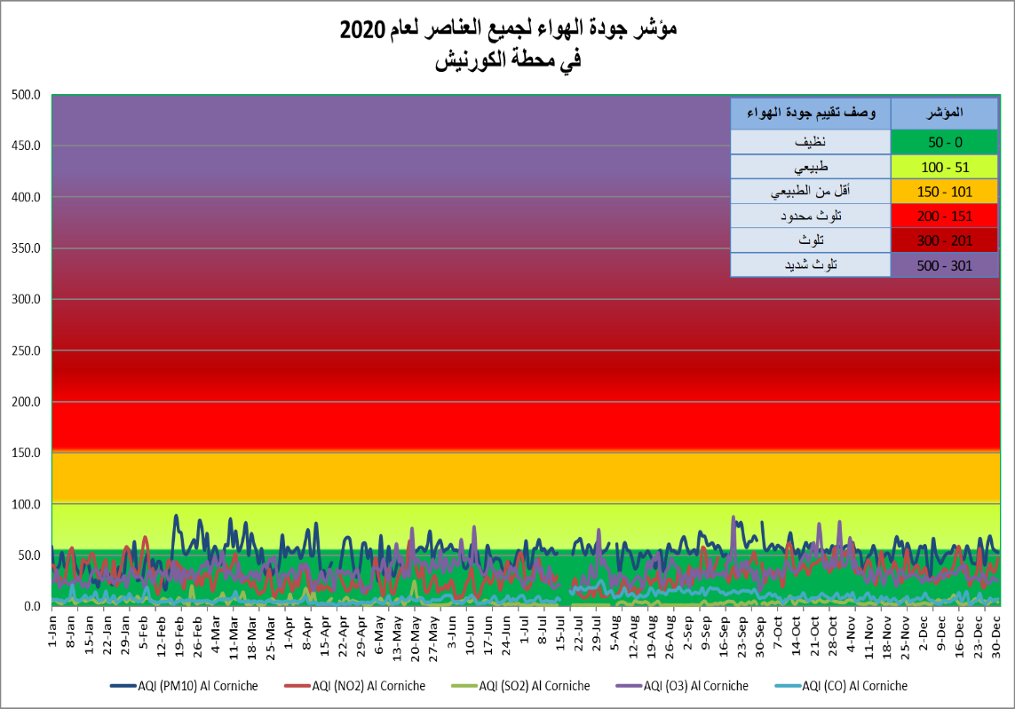
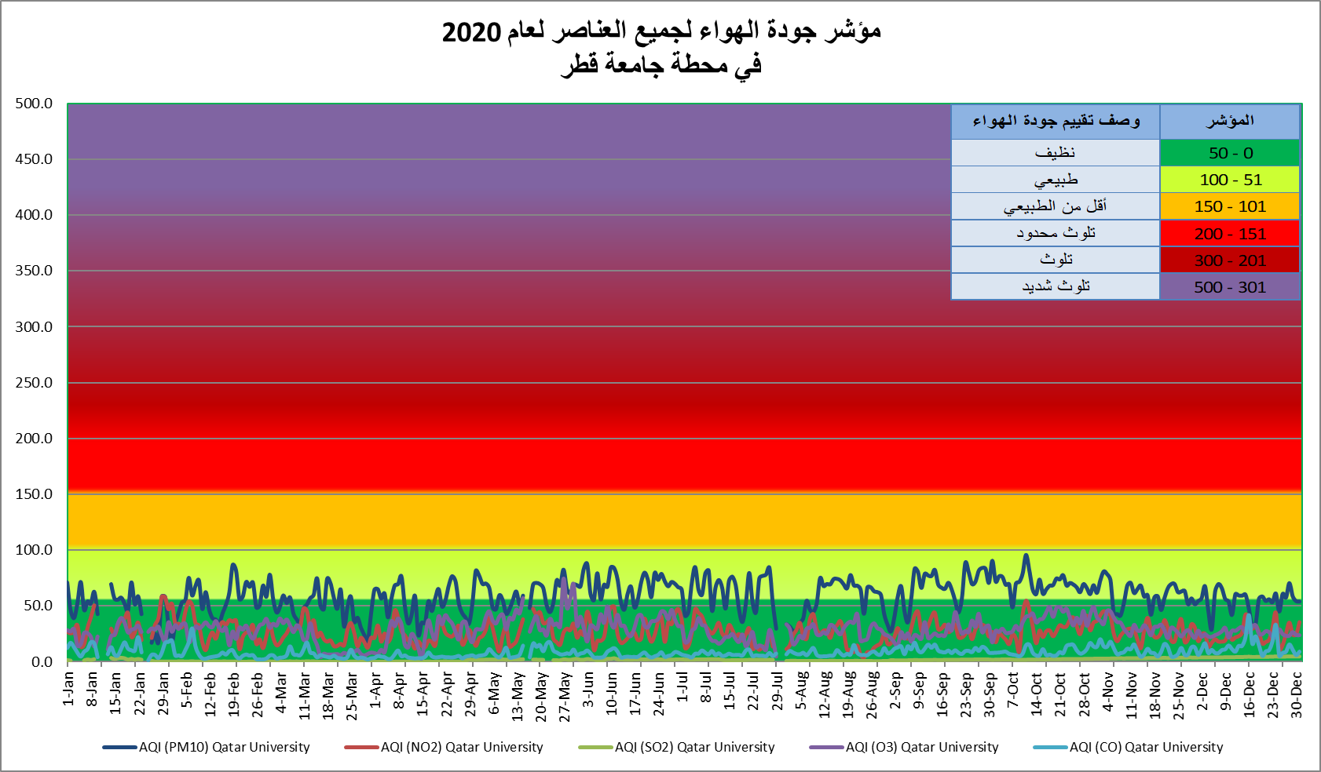

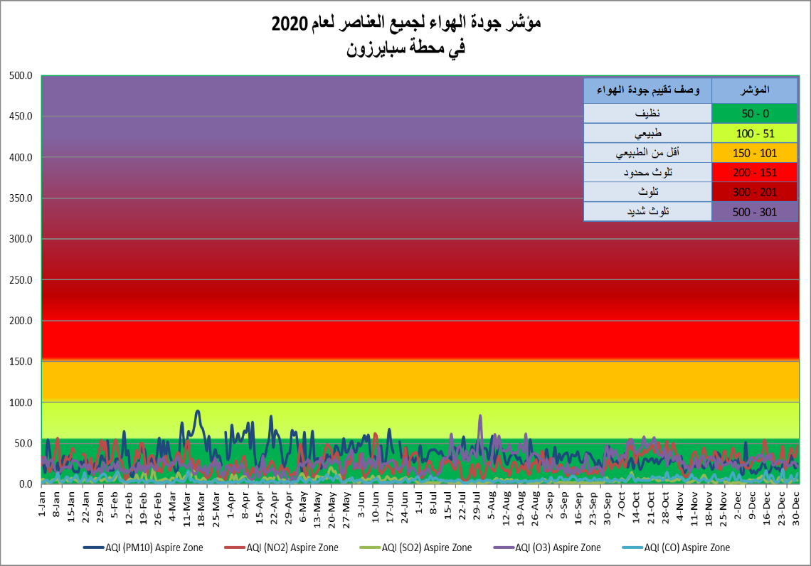

Graph No. (49) شكل رقم

GR-50
أعداد المها العربي في المحميات المختلفة NUMBER OF ARABIAN ORYX IN DIFFERENT PROTECTED AREAS 2020
 | 2020
مزرعة رقم (279) Farm (279) | 602
المسحبية Mashabyah | 522
الشحانية Shahanyah | 194
عشيرج Ashiraj | 166
أم المواقع Umm Al Mawaqa | 48
أم قريبة Umm Grebah | 27
بروق Brooq | 27
ام قرن Um Qarn | 10
مركز ابحاث الحيوان Animal Research center | 7
أم ثنيتين Umm Thanytain | 4
راس لفان Ras Laffan | 4
حديقة الصحراء Desert Garden | 4
قطر الخضراء Qatar Green Center | 2
الوجبة Al Wajbah | 0
أم العمد Umm al amad | 0
الرفاع Al Rafa | 0

Gr-51
كمية المصيد (طن متري)0 QUANTITY OF LOCAL CATCH (metric tons) 2004 - 2020
 | كمية المصيد (طن متري)
2004 | 11,134.0
2005 | 13,957.7
2006 | 16,945.6
2007 | 15,182.9
2008 | 17,688.4
2009 | 14,065.7
2010 | 13,760.4
2011 | 12,995.0
2012 | 11,273.5
2013 | 12,005.9
2014 | 16,213.0
2015 | 15,202.0
2016 | 14,513.0
2017 | 15,358.0
2018 | 17,130.0
2019 | 14,665.0
2020 | 15,358.0

GR-52
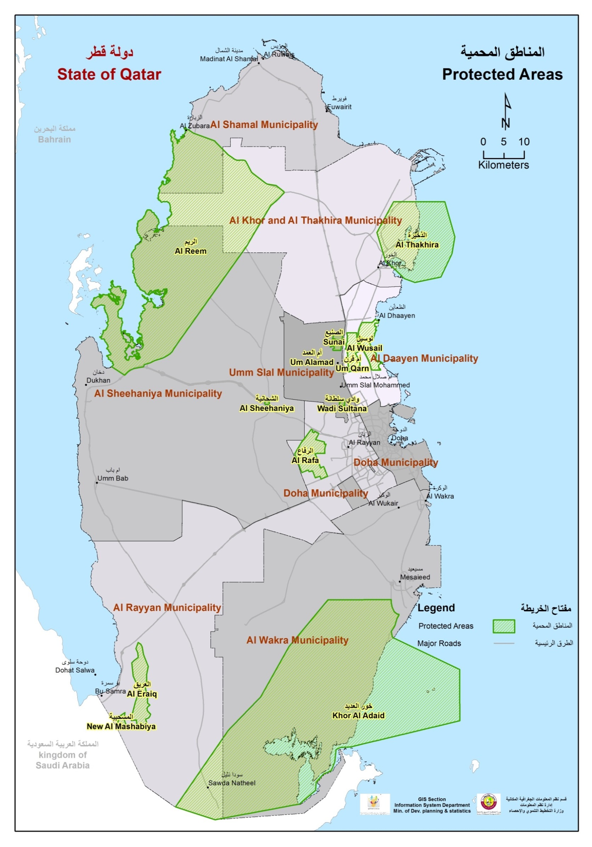

Graph No. (4) شكل رقم

Graph No. (52) شكل رقم

